Sheet1
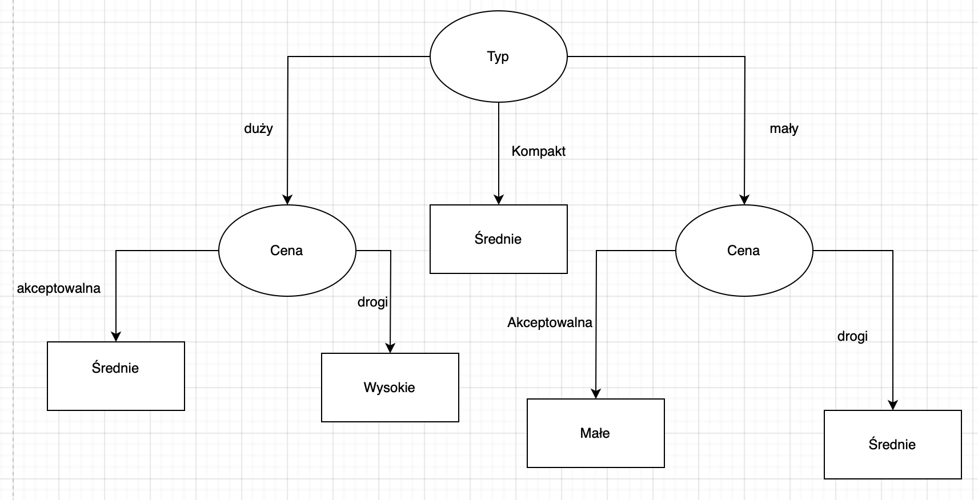
Kamil Pawlak w69831

Typ | Cena | Prędkość | Zużycie
mały | akceptowalna | przeciętny | małe
duży | akceptowalna | szybki | średnie
kompakt | drogi | szybki | średnie
duży | drogi | szybki | wysokie
mały | drogi | wolny | średnie
kompakt | akceptowalna | przeciętny | średnie
kompakt | drogi | wolny | średnie
duży | drogi | przeciętny | wysokie
duży | akceptowalna | przeciętny | średnie
 |  |  |  | ilość | 9

Dla poszczególnych atrybutów
Typ | mały | duży | kompakt |  | mały | duży | kompakt | KLASA | Atrybut
 | małe | średnie | średnie | małe | 1 | 0 | 0 | 1
 | średnie | wysokie | średnie | średnie | 1 | 2 | 3 | 6
 |  | wysokie |  | wysokie | 0 | 2 | 0 | 2
 |  | średnie |  | ilość | 2 | 4 | 3 | 9
 |  |  |  | Info | 1 | 1 | 0 | 1.2243944454 | 0.66666666667
 |  |  |  | Gain |  |  |  |  | 0.55772777874
 |  |  | średnie

Cena | akceptowalna | drogi |  |  | akceptowalna | drogi | KLASA | atrybut
 | małe | średnie |  | małe | 1 | 0 | 1
 | średnie | wysokie |  | średnie | 3 | 3 | 6
 | średnie | średnie |  | wysokie | 0 | 2 | 2
 | średnie | średnie |  | ilość | 4 | 5 | 9
 |  | wysokie |  | Info | 0.81127812446 | 0.97095059445 | 1.2243944454 | 0.89998505223
 |  |  |  | Gain |  |  |  | 0.32440939317

Prędkość | przeciętny | szybki | wolny |  | przeciętny | szybki | wolny | KLASA | atrybut
 | małe | średnie | średnie | małe | 1 | 0 | 0 | 1
 | średnie | średnie | średnie | średnie | 2 | 2 | 2 | 6
 | wysokie | wysokie |  | wysokie | 1 | 1 | 0 | 2
 | średnie |  |  | ilość | 4 | 3 | 2 | 9
 |  |  |  | Info | 1.5 | 0.91829583405 | 0 | 1.2243944454 | 0.97276527802
 |  |  |  | Gain |  |  |  |  | 0.25162916739

Typ=Mały
Cena | akceptowalna | drogi |  |  | akceptowalna | drogi | KLASA | atrybut
 | małe | średnie |  | małe | 1 | 0 | 1
 |  |  |  | średnie | 0 | 1 | 1
 |  |  |  | wysokie | 0 | 0 | 0
 |  |  |  | ilość | 1 | 1 | 9
 |  |  |  | Info | 0 | 0 | 0.7044277781 | 0
 |  |  |  | Gain |  |  |  | 0.7044277781

Prędkość | przeciętny | szybki | wolny |  | przeciętny | szybki | wolny | KLASA | atrybut
 | małe |  | średnie | małe | 1 | 0 | 0 | 1
 |  |  |  | średnie | 0 | 0 | 1 | 1
 |  |  |  | wysokie | 0 | 0 | 0 | 0
 |  |  |  | ilość | 1 | 0 | 1 | 9
 |  |  |  | Info | 0 | 0 | 0 | 0.7044277781 | 0
 |  |  |  | Gain |  |  |  |  | 0.7044277781

Typ=Duży
Cena | akceptowalna | drogi |  |  | akceptowalna | drogi | KLASA | atrybut
 | średnie | wysokie |  | małe | 0 | 0 | 0
 | średnie | wysokie |  | średnie | 2 | 0 | 2
 |  |  |  | wysokie | 0 | 2 | 2
 |  |  |  | ilość | 2 | 2 | 9
 |  |  |  | Info | 0 | 0 | 0.96441111175 | 0
 |  |  |  | Gain |  |  |  | 0.96441111175

Prędkość | przeciętny | szybki | wolny |  | przeciętny | szybki | wolny | KLASA | atrybut
 | wysokie | średnie |  | małe | 0 | 0 | 0 | 0
 | średnie | wysokie |  | średnie | 1 | 1 | 0 | 2
 |  |  |  | wysokie | 1 | 1 | 0 | 2
 |  |  |  | ilość | 2 | 2 | 0 | 9
 |  |  |  | Info | 1 | 1 | 0 | 0.96441111175 | 0.44444444444
 |  |  |  | Gain |  |  |  |  | 0.51996666731

Diagram

